Pagina 1
 |  |  | PRORROGAÇÃO DE TÍTULOS
 |  |  | IT - INSTRUÇÃO DE TRABALHO |  |  |  |  | ÁREA: |  | VENDAS
 |  |  |  |  |  |  |  | IT-PR | 02 | Revisão | 1
ETAPA |  |  | 4 | PRORROGAÇÃO DE TÍTULOS- PREENCHIMENTO DO FORMULÁRIO

 | Revisão | Data |  |  | Descrição das Alterações
A |  | 27-Apr-23 |  |  | Emissão

Emissor |  |  |  |  |  | Revisão e aprovação
 | Bruno Pires |  |  |  |  |  | Toni Manito

 | Analista de processo |  |  |  |  |  | Gerente de TI

1. Selecionar o cliente pesquisando pelo código ou pelo cliente.
O processo filtra os clientes de acordo com a matrícula do vendedor que está abrindo a solicitação.
Após escolha do cliente, deve-se escolher o nº do título no campo especificado.

2. O sistema já traz a informação de risco do cliente (se há histórico de títulos pagos em atraso) e a posição atual (se há títulos vencidos)

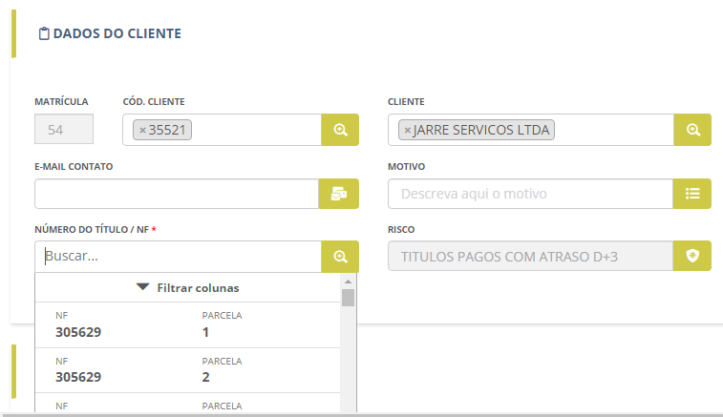

3. O sistema traz as parcelas em aberto do título escolhido. Ao selecionar a parcela, os dados abaixo são preenchidos, sendo necessário adicionar apenas o vencimento desejado.

4. O restante do processo segue como sempre, com aprovação da Cobrança e da Diretoria.

Pagina 2
 | PRORROGAÇÃO DE TÍTULOS
 | IT - INSTRUÇÃO DE TRABALHO | ÁREA: |  | VENDAS
 |  | IT-PR | 02 | Revisão | 1
ETAPA | 4

CAIXA 05E
Vista frontal
Vista de topo
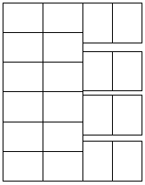
6
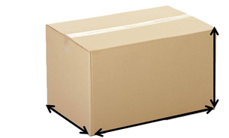
5
165
4
3
B
2
200~205
270~275

1
Altura máxima = 6,9

A
A
Paletização: 120 caixas distribuídas em
6 camadas com 20 caixas por lastro

CAIXA 06

Vista frontal
Vista de topo
5

4
3
205
B
2
1
240
345
A
A
Altura máxima = 5,5
Paletização: 65 caixas distribuídas em
5 camadas com 13 caixas por lastro

CAIXA 07

Vista de topo
Vista frontal

4
230~235
3
B
2
1
335
400~405

A
A
Altura máxima = 4,8
Paletização: 32 caixas distribuídas em
4 camadas com 8 caixas por lastro

CAIXA 10
Vista frontal
Vista de topo
5
205
4
B
3

2
275
355
1

A
A
Altura máxima = 5,5

Paletização: 55 caixas distribuídas em
5 camadas com 11 caixas por lastro

Pagina 3
 | PRORROGAÇÃO DE TÍTULOS
 | IT - INSTRUÇÃO DE TRABALHO | ÁREA: |  | VENDAS
 |  | IT-PR | 02 | Revisão | 1
ETAPA | 4

CAIXA 12
Vista frontal

6
180

B
4
3
210
210
2

1
Altura máxima = 6,3

A
A

Paletização: 120 caixas distribuídas em
6 camadas com 20 caixas por lastro

CAIXA 13

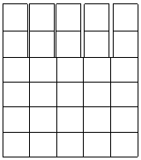

6
150
5
B
4
170
3
185
2
1
Altura máxima = 7,6
A
A

Paletização: 240 caixas distribuídas em
6 camadas com 40 caixas por lastro

CAIXA 14

Vista frontal
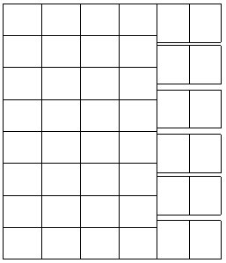

6
175
5
4
B
3
140
170
2
1
Altura máxima = 6,5
A

A
Paletização: 264 caixas distribuídas em
6 camadas com 44 caixas por lastro

CAIXA 15E

Vista frontal
Vista de topo
7

6
5
190
B
4
3
2
310
465~70
1
A
A
Paletização: 49 caixas distribuídas em
7 camadas com 7 caixas por lastro
Altura máxima = 7,9

Pagina 4
 | PRORROGAÇÃO DE TÍTULOS
 | IT - INSTRUÇÃO DE TRABALHO | ÁREA: |  | VENDAS
 |  | IT-PR | 02 | Revisão | 1
ETAPA | 4

CAIXA 15
Vista frontal
Vista de topo
7
6
5
160
B
4
3
310
2
465~70
A
1
Altura máxima = 7,1

Paletização: 49 caixas distribuídas em
7 camadas com 7 caixas por lastro
A

CAIXA 16

Vista de topo
255
4

3
260
B
2
225

1
Altura máxima = 4,5
A
A

Paletização: 64 caixas distribuídas em
4 camadas com 16 caixas por lastro

CAIXA 17
CAIXA 17E
Vista frontal

6
160
5
B
4
180
3
365
2
Altura máxima = 7,1
A
1

Paletização: 90 caixas distribuídas em
6 camadas com 15 caixas por lastro
A

CAIXA 19

Vista de topo
Vista frontal

185

B
225
315

Altura máxima = 6,1
A
A

Paletização: 90 caixas distribuídas em
6 camadas com 15 caixas por lastro

Pagina 5
 | PRORROGAÇÃO DE TÍTULOS
 | IT - INSTRUÇÃO DE TRABALHO | ÁREA: |  | VENDAS
 |  | IT-PR | 02 | Revisão | 1
ETAPA | 4

CAIXA 20
Vista frontal

8
130~35

4
B
3
185
275
2

1
Altura máxima = 8,7
A
A
Paletização: 168 caixas distribuídas em
8 camadas com 21 caixas por lastro

CAIXA 25

Vista de topo
Vista frontal

4
285
3
B
2
265
1
270

A
Altura máxima = 4
A

Paletização: 64 caixas distribuídas em
4 camadas com 16 caixas por lastro

CAIXA 26

Vista de topo
Vista frontal


315
3
B
2
270
1
395

A
A
Altura máxima = 4

Paletização: 40 caixas distribuídas em
4 camadas com 10 caixas por lastro

CAIXA 29

Vista frontal
Vista de topo
5

4
210
3
B
2
250~55
1
300~05

A
A
Altura máxima = 5,4

Paletização: 75 caixas distribuídas em
5 camadas com 15 caixas por lastro

Pagina 6
 | PRORROGAÇÃO DE TÍTULOS
 | IT - INSTRUÇÃO DE TRABALHO | ÁREA: |  | VENDAS
 |  | IT-PR | 02 | Revisão | 1
ETAPA | 4

CAIXA 30
Vista de topo
Vista frontal

4
255
B
3

2
255
1
355
A

A
Altura máxima = 4,4

Paletização: 44 caixas distribuídas em
4 camadas com 11 caixas por lastro

CAIXA 36

Vista de topo
Vista frontal

6

5
180
4
B
3
180
2
365

1
A
Altura máxima = 6,3

A
Paletização: 90 caixas distribuídas em
6 camadas com 15 caixas por lastro

Vista frontal
CAIXA 37E

8

4
B
140
3
2
1
215
315

A
A
Altura máxima = 8,14

Paletização: 128 caixas distribuídas em
8 camadas com 16 caixas por lastro

CAIXA 38


11

4
100
B
3

2
150
1
214

A
A
Altura máxima = 11,4
Paletização: 374 caixas distribuídas em
11 camadas com 34 caixas por lastro
ATENTAR PARA O PESO MÁXIMO!

Pagina 7
 | PRORROGAÇÃO DE TÍTULOS
 | IT - INSTRUÇÃO DE TRABALHO | ÁREA: |  | VENDAS
 |  | IT-PR | 02 | Revisão | 1
ETAPA | 4

CAIXA 42


Vista frontal

4
B
250
3
2
320
1
460

A
A
Altura máxima = 4,56

Paletização: 28 caixas distribuídas em
4 camadas com 7 caixas por lastro

980 - PAÇOCA TRADICIONAL CAIXA 1,5KG
CAIXA 100

Vista frontal
10
Vista de topo
9
8
140
4
B
3
215
2
315
1
Altura máxima = 10,1
A
A
Paletização: 210 caixas distribuídas em
10 camadas com 21 caixas por lastro

CAIXA REDE DIA 1

170

170
220~25

Altura máxima = 6,7

Vista frontal
Vista de topo
CAIXA REDE DIA 2
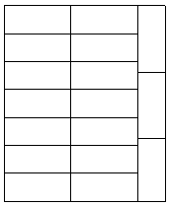
10

6
5

B
4
107

3
2
1
170
404

A
A
Altura máxima = 10,6
Paletização: 170 caixas distribuídas em
10 camadas com 17 caixas por lastro

Pagina 8
 | PRORROGAÇÃO DE TÍTULOS
 | IT - INSTRUÇÃO DE TRABALHO |  | ÁREA: |  | VENDAS
 |  |  | IT-PR | 02 | Revisão | 1
ETAPA | 4

CAIXA 39

 |  | 6
 |  | 5
4
3
142
B
2
1
145
220
A

A
Altura máxima = 6,02
Paletização: 204 caixas distribuídas em
6 camadas com 34 caixas por lastro
ATENTAR PARA O PESO MÁXIMO!

CAIXA 38

8
7
6
5
100
4
B
3
2
1
150
214

A
A
Altura máxima = 8,4

Paletização: 272 caixas distribuídas em
8 camadas com 34 caixas por lastro
ATENTAR PARA O PESO MÁXIMO!

CAIXA 31

8

5
140
4

B
3
2
175
270

1
Altura máxima = 8,14
A
A

Paletização: 168 caixas distribuídas em
8 camadas com 21 caixas por lastro
ATENTAR PARA O PESO MÁXIMO!

